상품제안서
갤러리 아트 펜 패키지 | 상품코드: S43928

 |  |  |  |  |  |  | 02-713-8555 | www.synergygift.co.kr
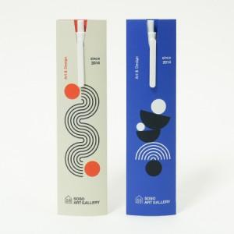

【상세/제작정보】 | <p><span style="font-size: 14pt;">인쇄 - 볼펜 1도 + 패키지 양면 풀컬러인쇄 포함</span>&nbsp;</p>

【인쇄/포장옵션】 | 펜+패키지 / OPP(비닐)

【공급단가】 | 수량 | 1,000~ | 2,000~ | 3,000~ | 5,000~ | 10,000~
*VAT별도 | 단가 | 1,060원 | 960원 | 890원 | 800원 | 730원

【상품 URL】 | https://www.synergygift.co.kr:443/src/goods_detail.php?gdno=43928

